twaver demo
mobile的支持 |  | 目的和要点
 | 能在android, iOS的手机和pad上进行操作
 | android的demo是一个简单的native app,里面嵌入一个支持html5的浏览器，并对map进行操作 Android app外面有一些操作按钮，可以与里面的html5 3d图形进行交互，比如：标注某个指定位置，更新下某个车位的占用情况，设置下信标的状态，隐藏所有信标… | 集成更容易（native与html5)
map的需求：
 | 2d/3d视图可切换
 | 2d/3d能展示多层车库，比如B1, B2
 | 对3d视图，比如有3层，B1, B2, B3，选中B2,那么能否做到灰化B1和B3，重点显示当前选中的B2层
 | 能支持触摸方式进行放大，缩小地图，旋转 | mobile上的体验
 | 地图上能模拟展示下列图标和位置：车库出入口，商铺（比如洗车店），电梯，房间，各个车位，柱子，墙，窗户，门，中间的可步行的走道，信标，网关，摄像头，防火设施，广播等其他设备 | 图例、位置
 | 地图上能模拟展示：车位的占用情况，信标的状态（可用，不可用，编号），网关状态 | 颜色或attachment效果
 | 模拟人的行走，定期去更新下人（拿着手机）的当前位置，能有一种动态效果 | 动态效果
 | 能展示2个物体之间的路线。比如某个车位和某出口间的路线，也许是个折线 | 帮助车主找到车，给一条推荐路线
 | 选择一个物体，可以进行进一步的关联操作，比如显示其详情、状态，或者其他关联操作。 | 交互；更多的操作

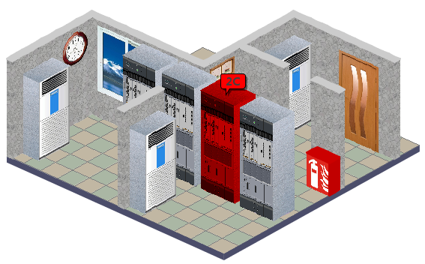
找到车位A5
更新车位占用情况
2D/3D
android phone

